5621AS
SLG46826V-DIP |  |  |  |  |  |  |  |  | SLG46826G
VDD | VDD | 1 |  | PU10kΩ | 20 | IO14 | INOUT0 |  | INOUT0 | IO14 | 20 | PU10kΩ |  | 1 | VDD | VDD
C | IO0 | 2 |  |  | 19 | IO13 | A |  | C | IO13 | 19 |  |  | 2 | IO0 | A
DP | IO1 | 3 |  |  | 18 | IO12 | B |  | DP | IO12 | 18 |  |  | 3 | IO1 | B
E | IO2 | 4 |  |  | 17 | IO11 | CC2 |  | E | IO11 | 17 |  |  | 4 | IO2 | CC2
D | IO3 | 5 |  |  | 16 | IO10 | CC1 |  | D | IO10 | 16 |  |  | 5 | IO3 | CC1
G | IO4 | 6 |  |  | 15 | IO9 | F |  | G | IO9 | 15 |  |  | 6 | IO4 | F
INOUT2 | IO5 | 7 | PU10kΩ |  | 14 | VDD2 | VDD |  | VDD | VDD2 | 14 |  | PU10kΩ | 7 | IO5 | INOUT2
SCL | SCL | 8 |  |  | 13 | IO8 | INOUT1 |  | INOUT1 | IO8 | 13 |  |  | 8 | SCL | SCL
SDA | SDA | 9 |  | PU10kΩ | 12 | IO7 | OUT4/SPK |  | OUT4/SPK | IO7 | 12 | PU10kΩ |  | 9 | SDA | SDA
OUT3/INT | IO6 | 10 | PU10kΩ |  | 11 | GND | GND |  | GND | GND | 11 |  | PU10kΩ | 10 | IO6 | OUT3/INT

5621AS

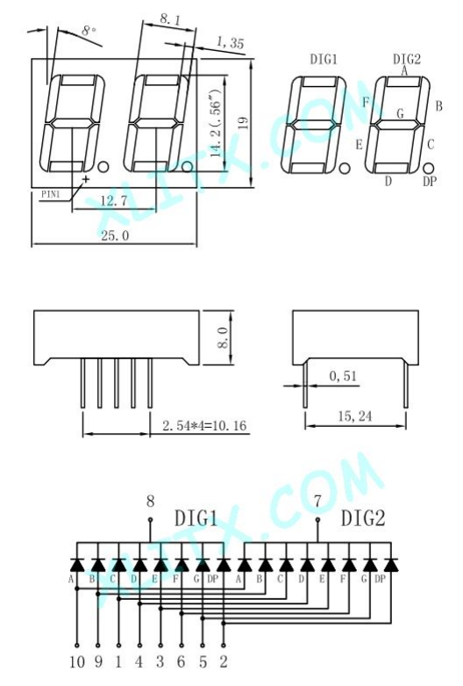

 |  |  |  |  |  |  |  | 7 | INTMODE
 |  |  |  |  |  |  |  | 6 | INTRESET_TRIG | 1/0
 |  |  |  |  |  |  |  | 5 | SPKON | 1:ON
 |  |  |  |  |  |  |  | 4 | OUT2
 |  |  |  |  |  |  |  | 3 | OUT1
 |  |  |  |  |  |  |  | 2 | INOUT3 | 0:I. 1:O
 |  |  |  |  |  |  |  | 1 | INOUT2 | 0:I. 1:O
 |  |  |  |  |  |  |  | 0 | INOUT1 | 0:I. 1:O

